배포파일 만들기
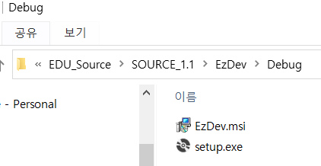
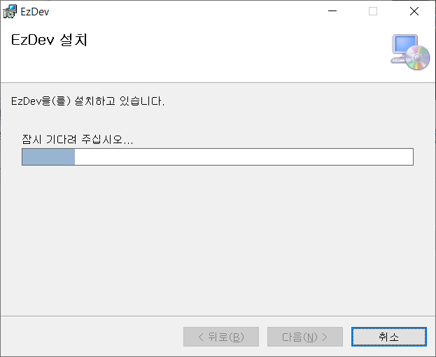
배포 파일 만들기
. 배포파일 ?
Dask Top 응용 프로그램을 컴퓨터 OS 에 설치 하여 사용 할 수 있도록 하는 솔루션의 설치 파일

1) 확장관리
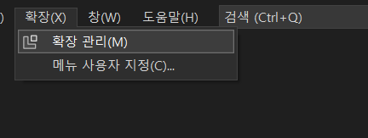

2) Microsoft Visual Studio Installer Projects 검색 -> 다운로드
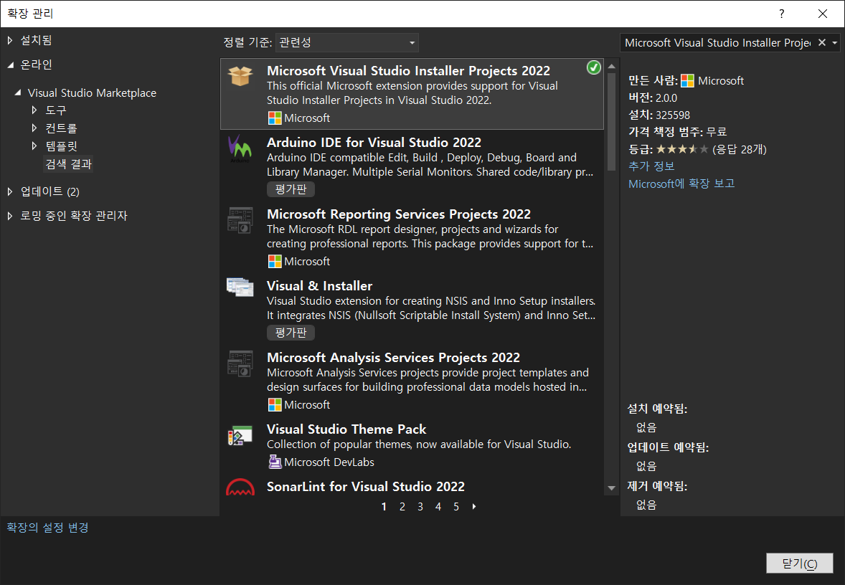

3) 솔루션 - 추가 - 새프로젝트
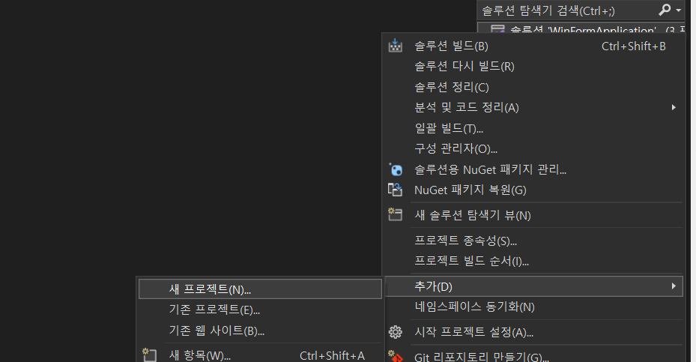

4) Setup Project
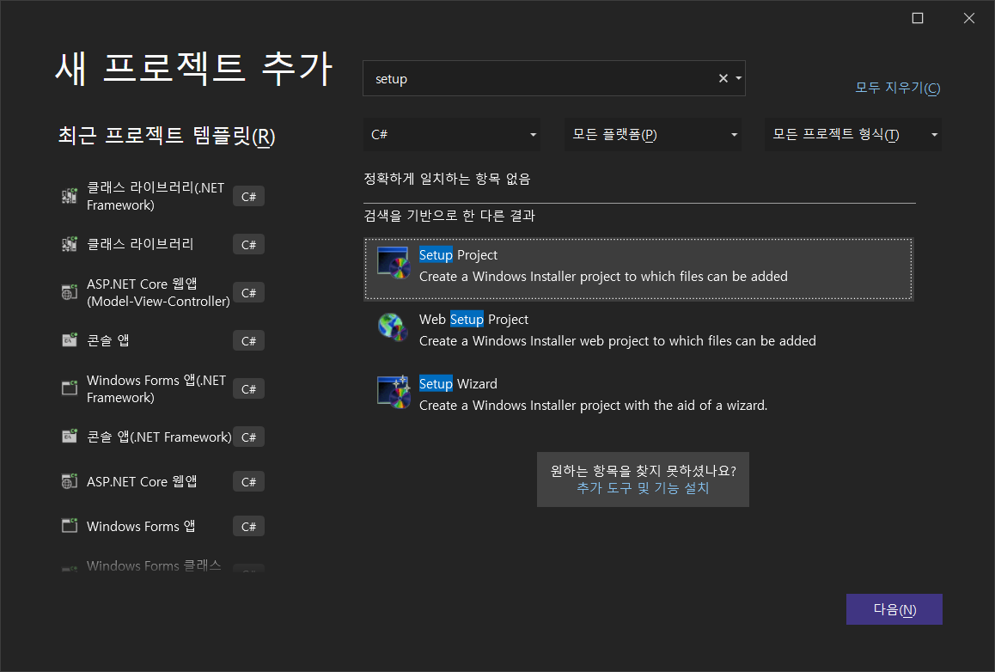

5) Ez Dev
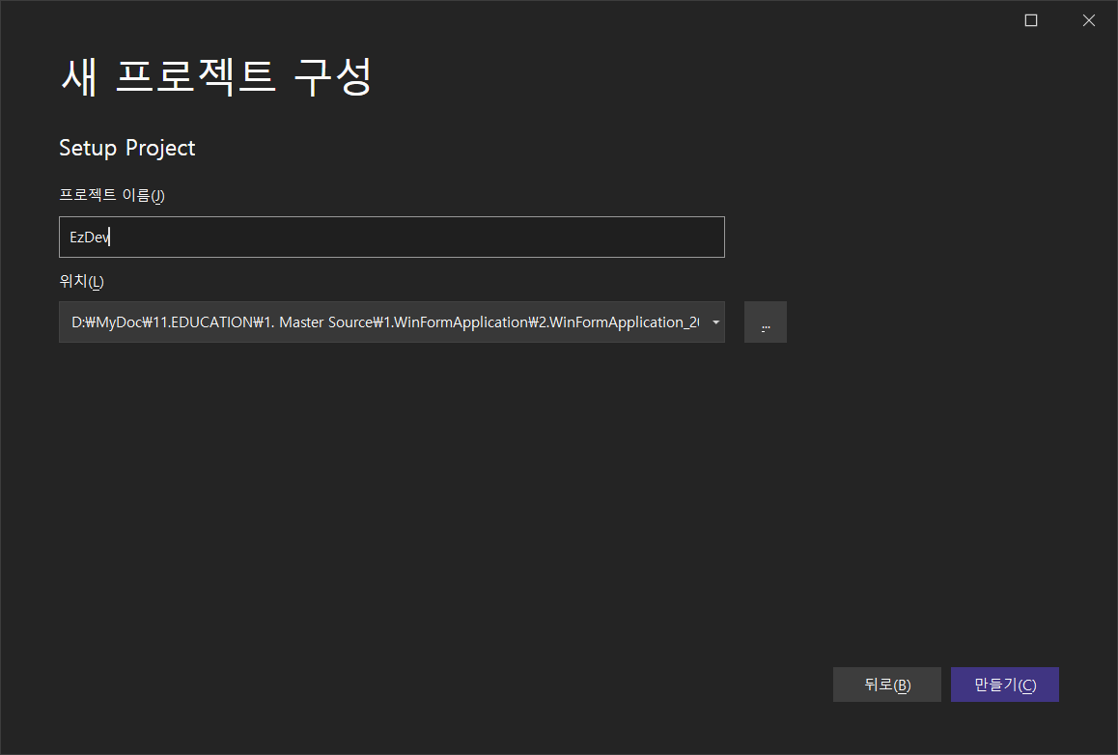

6) 좌측 Application Folder 클릭 -> 우측 화면 오른쪽마우스 클릭 -> Add -> 프로젝트 출력

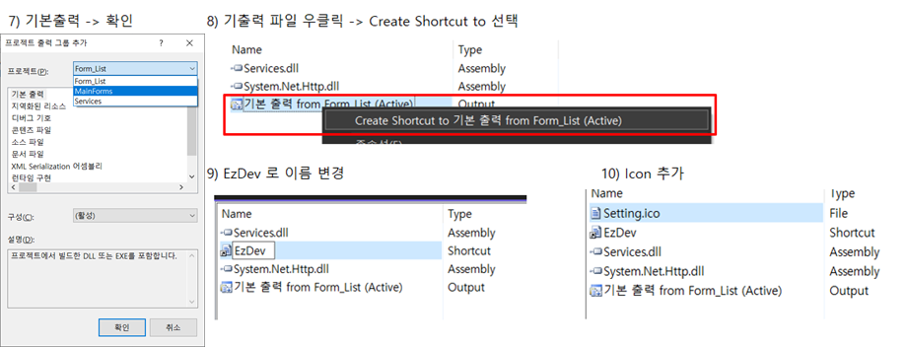

11) 8) 2개 생성 후 -> 이름변경 - >User's DeskTop , User's Programs Menu 에 추가

12) User DeskTop -> 아이콘 클릭 -> 속성의 Icon -> Browse

13 ) Browse -> ApplicationFolder -> Ico 파일 선택 -> OK
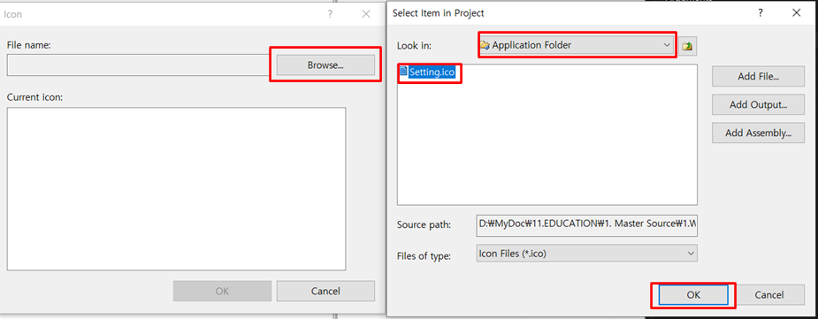

14) Icon 클릭 | 15) 솔루션 탐색기 -> EzDev -> 속성 (F4)
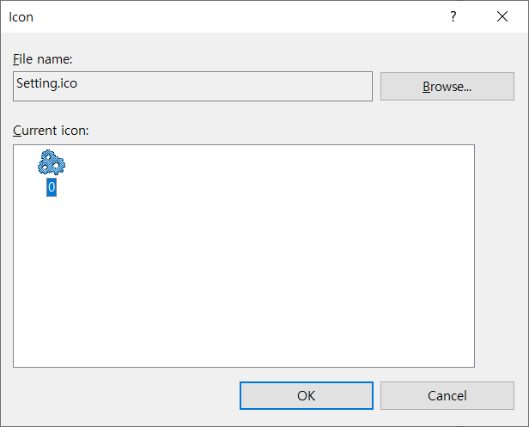
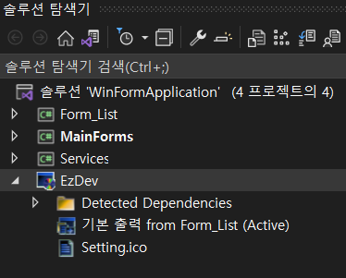

16) Author, Manufacture , ProductName, Title 설정 |  | 17 ) EzDev 프로젝트 빌드
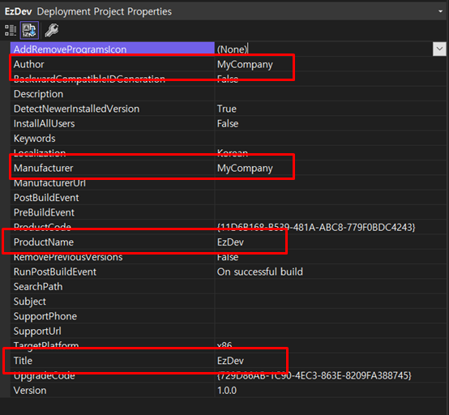

 |  | 18) 빌드 후 파일탐색기 폴더 열기
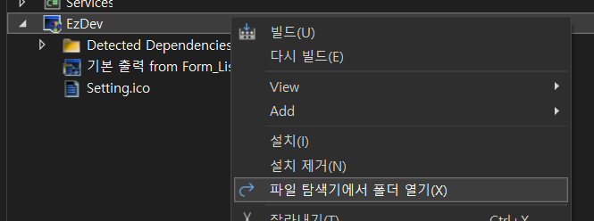

19) Debug -> Setup 파일 확인 |  | 20) 설치

